解析
女装店铺客户画像绘制
【任务要求】
分别从客户性别、地域维度分析客户特征。
（1）客户来源地域分析：制作客户地域分布透视图表（分别将“来源地域”设置为“轴”和“值”），得到客户来源地域分析柱形图表。
（2）该网店客户来源最多的地域是（ ）。
（3）客户性别分析：制作客户性别分析透视图表（分别将“客户性别”设置为“轴”和“值”），然后更改图表类型为“饼状图”且数据标签显示方式为“百分比”。
（4）该网店男性客户占比是（ ），女性客户占比是（ ）

【知识要点】
客户分类 | 汇总各种客户相关信息和数据来了解客户需求，分析客户特征，评估客户价值，从而为企业客户管理策略的制定、资源的优化配置提供参考的过程。
客户行为分析的含义 | 客户行为是客户为满足自己的某种需求，选择、购买、使用、评价、处理产品或服务过程中产生的心理活动和外在行为表现。客户行为分析是对这一过程中（各模块/环节）产生的数据进行分析，发现客户行为特点和规律的过程。

客户行为分析的主要目的 | 是根据分析结果预测客户需求、监测客户流向等，进而有针对性的提供满足客户需求的产品或服务，有针对性的引领客户转化到最优环节或企业期望客户抵达的环节，最终达到提升企业盈利能力的目的。

【重要技能点】
数据透视表的应用
数据透视图的基本设置

【关键操作步骤】
操作思路：
选中源数据插入数据透视表，并制作数据透视图
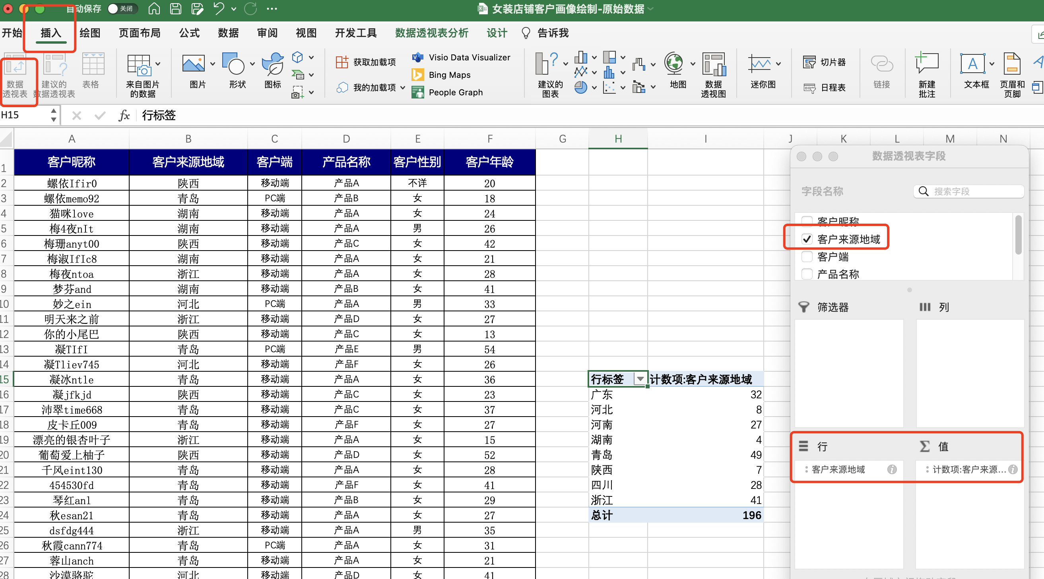

1、选中源数据，点击插入，选中插入数据透视表
2、分别将“来源地域”设置为“轴”和“值”

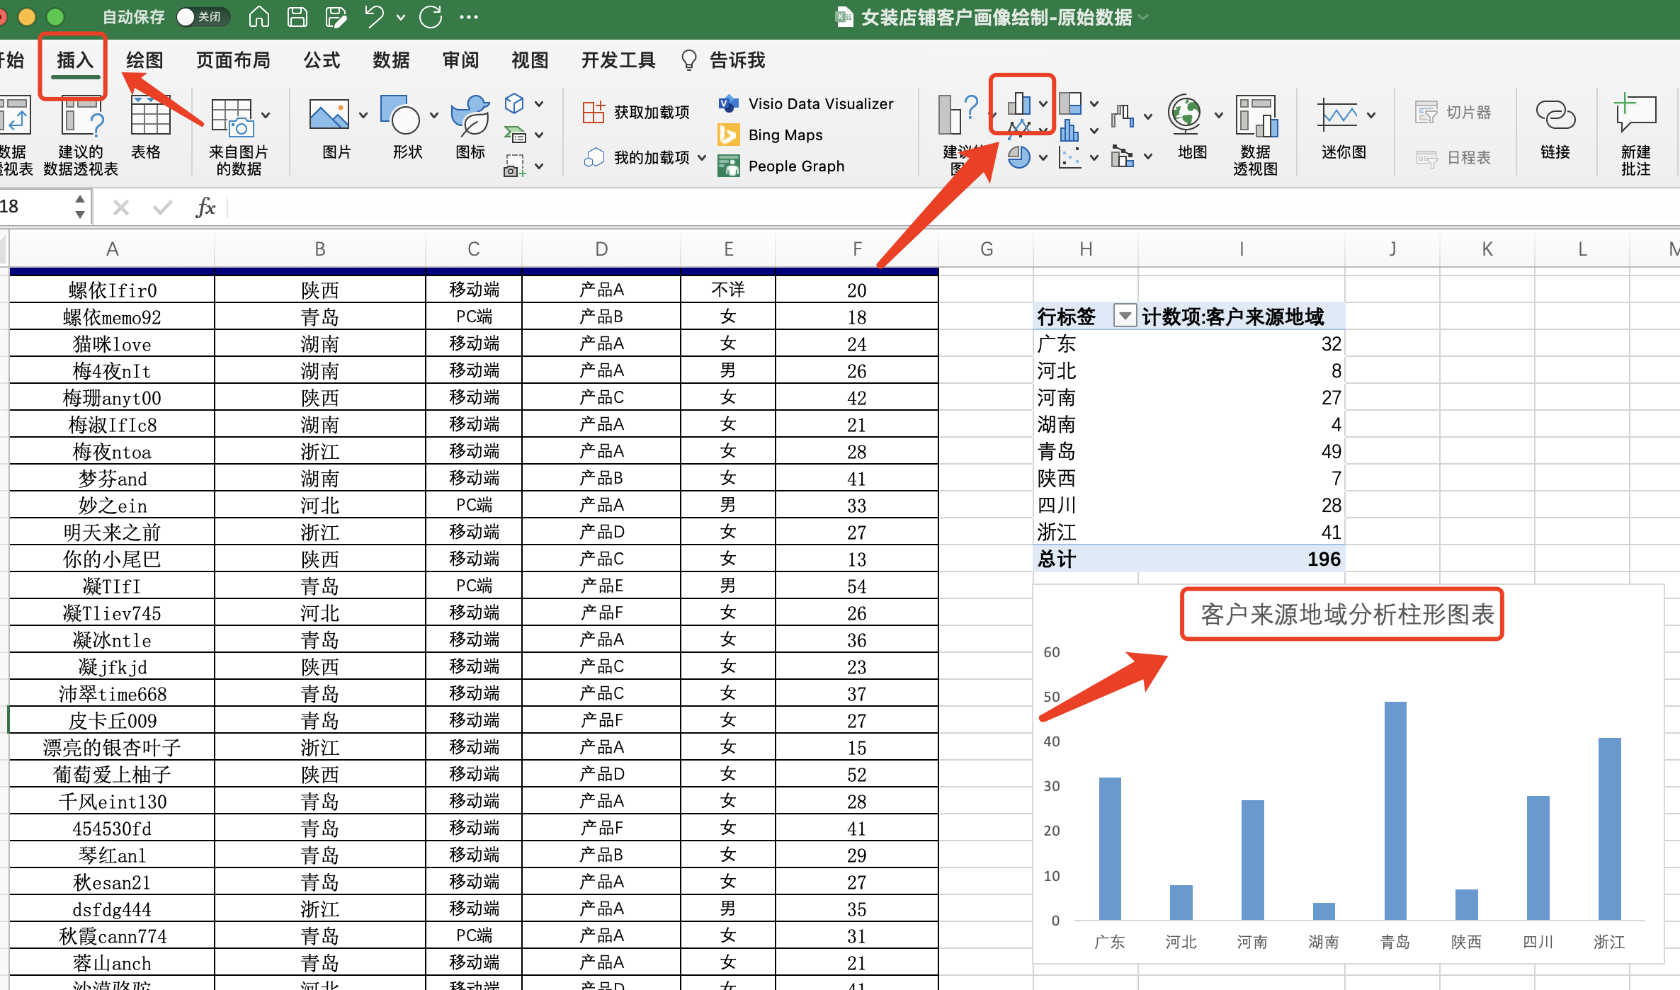

3、选中数据透视表任意单元格，点击插入，图表选择柱形图
4、修改图表标题为：客户来源地域分析柱形图。 完成之后截图上传即可。
5、根据图表可得知，该网店客户来源最多的地域是（ 青岛）

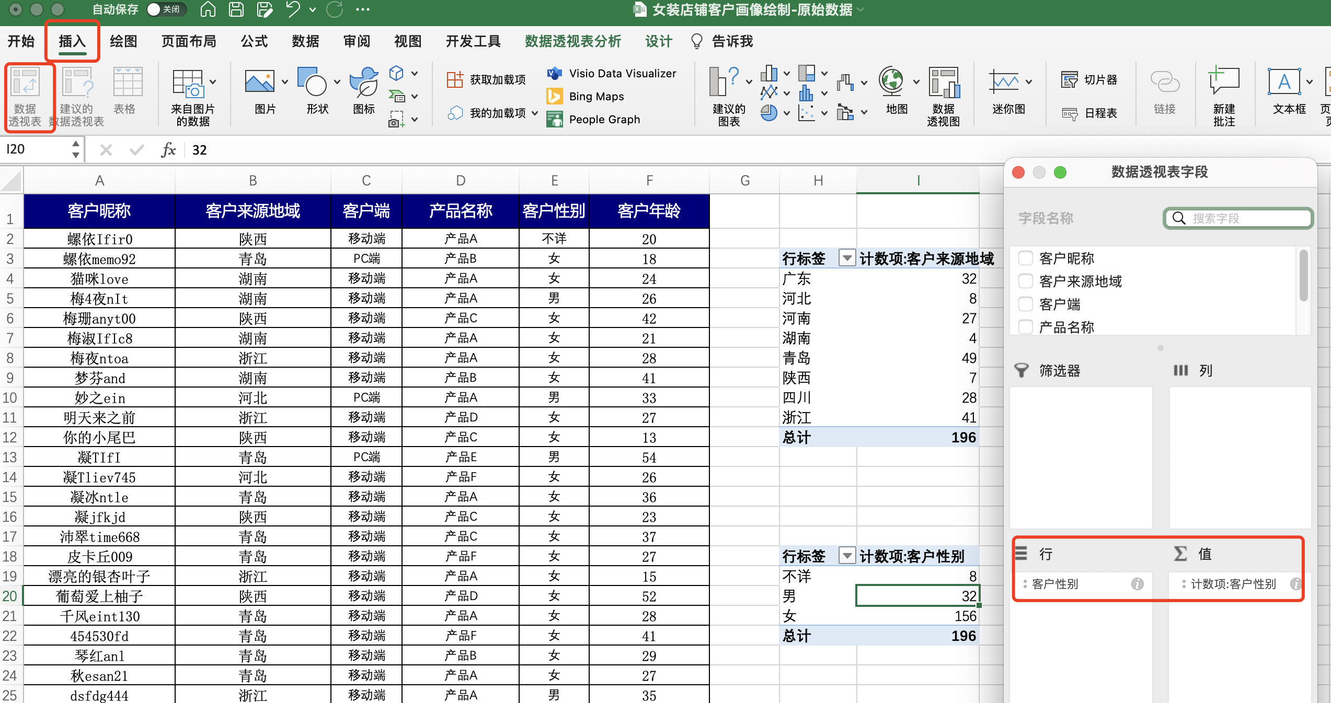

6、选中源数据，点击插入，选中插入数据透视表
7、分别将“客户性别”设置为“轴”和“值”

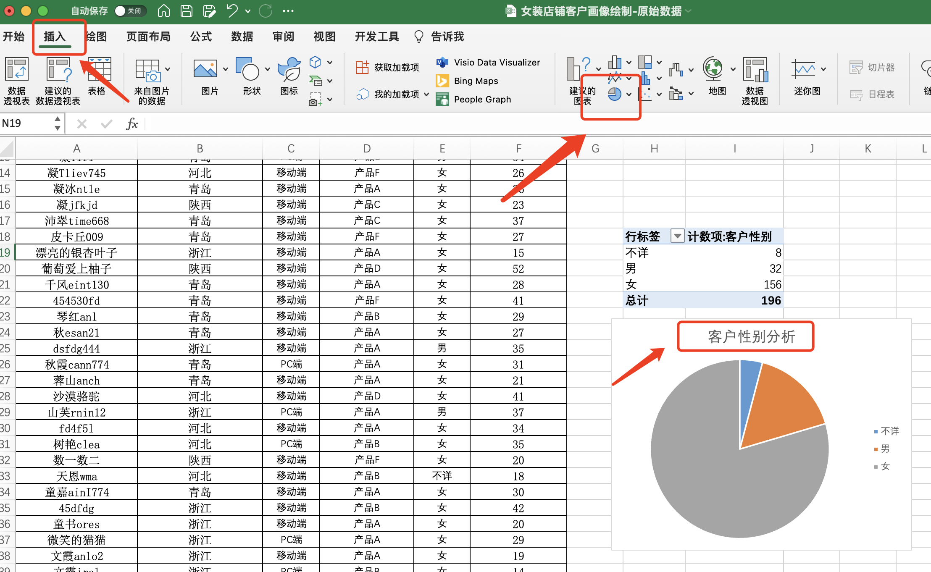

8、选中客户性别数据透视表，点击插入，选择图表-饼图
9、修改图表标题：客户性别分析

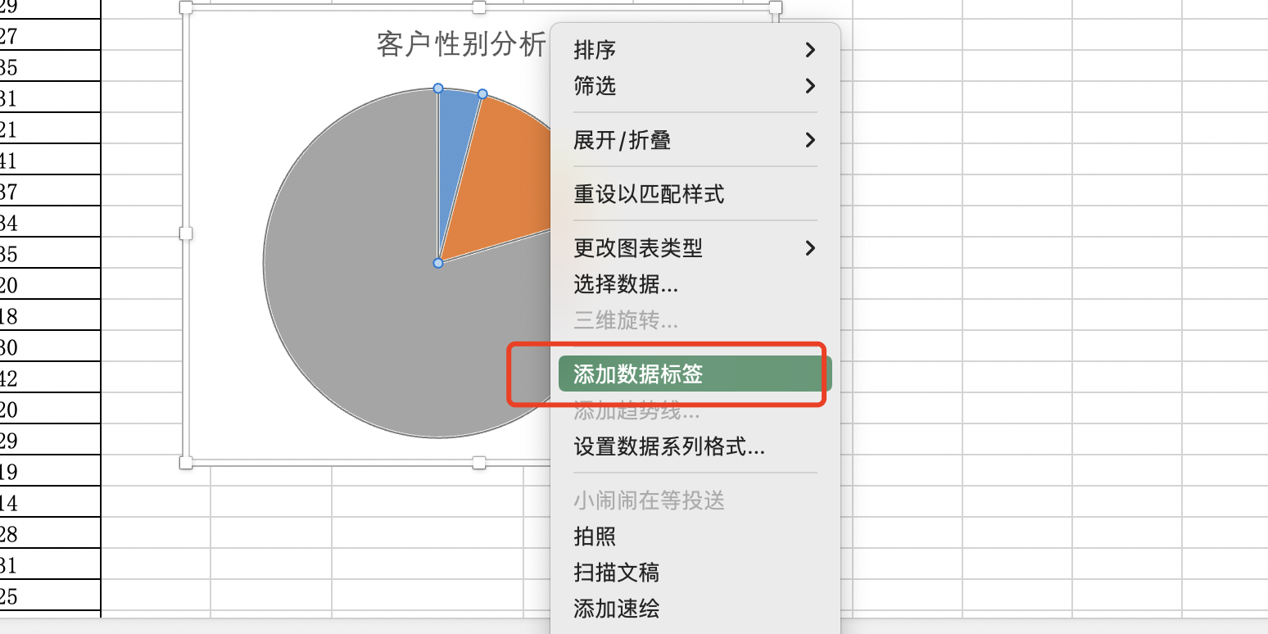

10、鼠标选中饼图，点击鼠标右键
11、选择添加数据标签

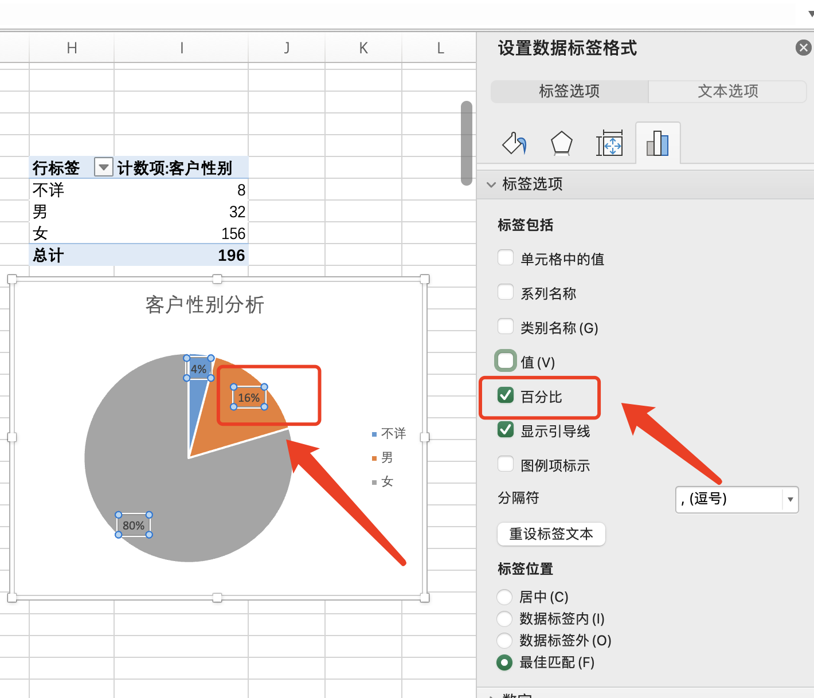

12、点击数据标签，按鼠标右键，选择设置数据标签格式
13、勾选百分比标签
设置好的图表截图上传即可
14、该网店男性客户占比是（16% ），女性客户占比是（80% ）

